Graphes
Étiquettes de lignes | Nombre de Papiers
API Usage | 7
Code completion | 5
Data mining | 1
Design pattern | 2
Documentation | 9
Example | 7
Pattern constraint | 1
Pattern mining | 2
Pattern usage | 4
Test | 3
Total général | 41

VALIDATION
Étiquettes de lignes | Nombre de Paper
Aucune | 13
Benchmarks | 1
Comparaison | 2
Discussion | 1
Etude utilisateur | 21
Etude de cas | 5
Etude évaluative | 1
Expérimentale | 10
Jugement | 2
Programme | 1
Scénarios | 1
Test | 1
Use case study | 4
Total général | 63

Étiquettes de lignes | Nombre de Paper
1998 | 1
2000 | 1
2006 | 3
2007 | 6
2008 | 2
2009 | 5
2010 | 3
2011 | 6
2012 | 5
2013 | 5
2014 | 6
2015 | 10
2016 | 4
Total général | 57

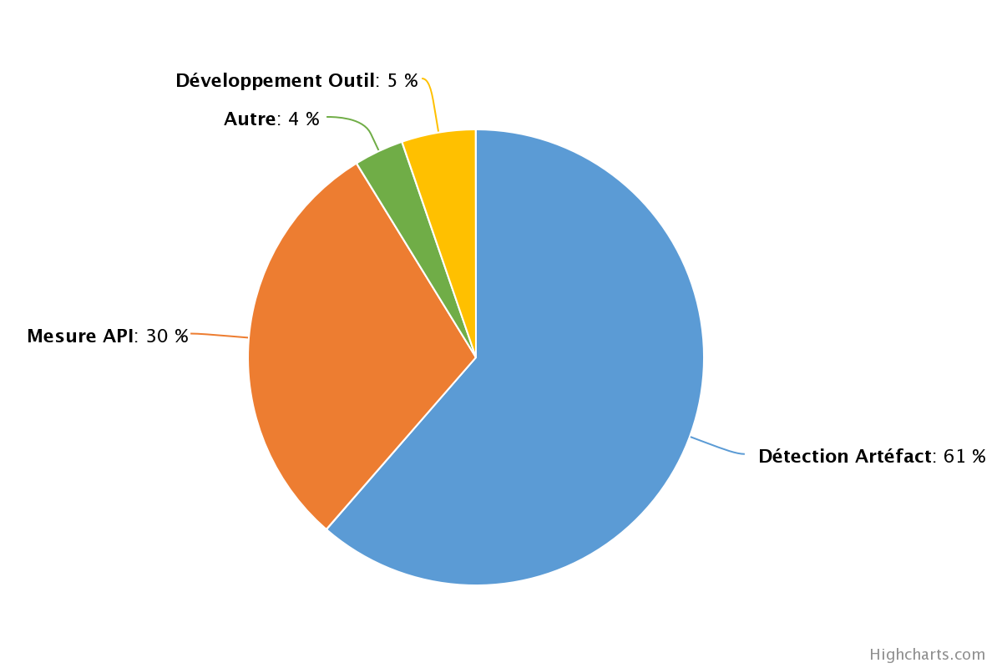
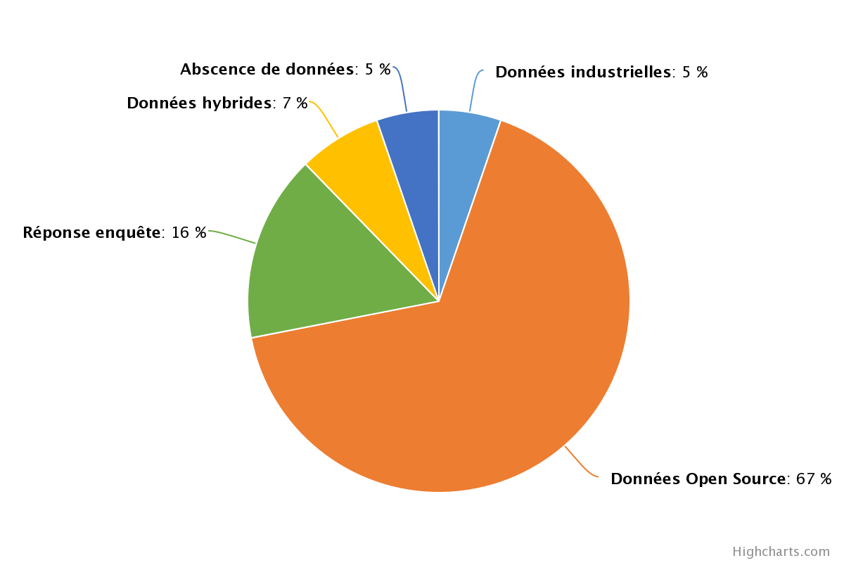
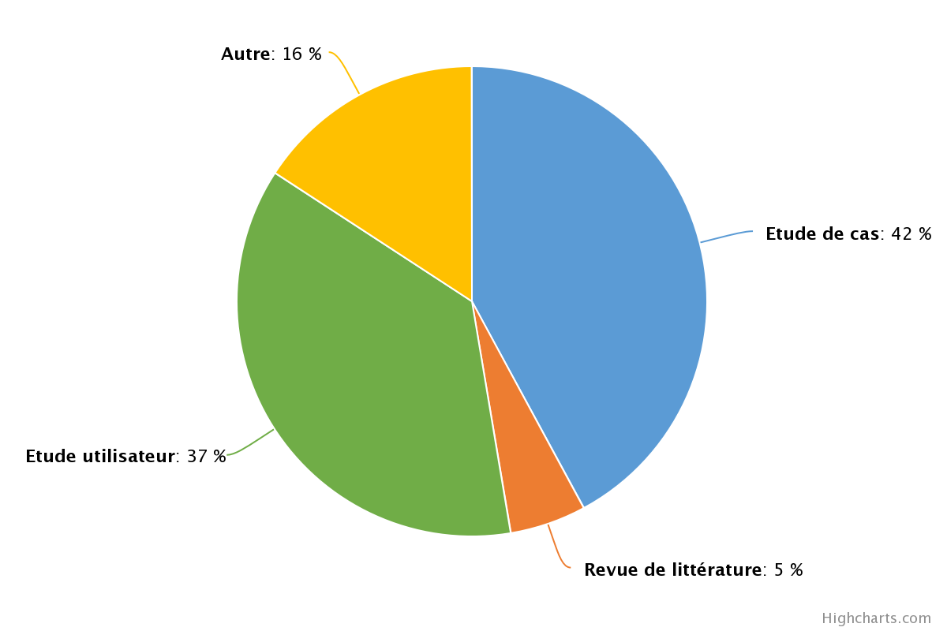

Nombre de Paper | Étiquettes de colonnes
Étiquettes de lignes | (vide) | Test | Pattern usage | Pattern mining | Pattern constraint | Example | Documentation | Design pattern | Data mining | Code completion | API Usage | Total général
1998 | 1 |  |  |  |  |  |  |  |  |  |  | 1
2000 |  | 1 |  |  |  |  |  |  |  |  |  | 1
2006 | 1 |  |  |  |  | 1 |  |  |  |  | 1 | 3
2007 | 4 |  |  | 1 |  |  | 1 |  |  |  |  | 6
2008 | 1 |  |  |  |  |  | 1 |  |  |  |  | 2
2009 | 2 |  |  |  |  |  | 2 |  |  |  | 1 | 5
2010 |  | 1 |  |  |  |  | 1 | 2 |  |  |  | 4
2011 | 3 |  |  |  |  | 1 | 2 |  |  |  |  | 6
2012 |  |  | 1 |  | 1 | 2 | 1 |  |  | 1 | 2 | 8
2013 | 2 |  |  |  |  | 2 |  |  |  | 1 |  | 5
2014 | 2 | 1 | 1 |  |  |  |  |  |  | 1 | 1 | 6
2015 | 4 |  | 2 | 1 |  | 1 | 1 |  | 1 | 1 | 1 | 12
2016 | 2 |  |  |  |  |  |  |  |  | 1 | 1 | 4
Total général | 22 | 3 | 4 | 2 | 1 | 7 | 9 | 2 | 1 | 5 | 7 | 63

 | (vide) | Test | Pattern usage | Pattern mining | Pattern constraint | Example | Documentation | Design pattern | Data mining | Code completion | API Usage
1998 | 1
2000 |  | 1
2006 | 1 |  |  |  |  | 1 |  |  |  |  | 1
2007 | 4 |  |  | 1 |  |  | 1
2008 | 1 |  |  |  |  |  | 1
2009 | 2 |  |  |  |  |  | 2 |  |  |  | 1
2010 |  | 1 |  |  |  |  | 1 | 2
2011 | 3 |  |  |  |  | 1 | 2
2012 |  |  | 1 |  | 1 | 2 | 1 |  |  | 1 | 2
2013 | 2 |  |  |  |  | 2 |  |  |  | 1
2014 | 2 | 1 | 1 |  |  |  |  |  |  | 1 | 1
2015 | 4 |  | 2 | 1 |  | 1 | 1 |  | 1 | 1 | 1
2016 | 2 |  |  |  |  |  |  |  |  | 1 | 1

Nombre de Paper | Étiquettes de colonnes
Étiquettes de lignes | Autre | Etude de cas | Etude utilisateur | Revue de littérature | Total général
1998 |  |  | 1 |  | 1
2000 |  | 1 |  |  | 1
2006 | 1 | 2 |  |  | 3
2007 | 2 | 1 | 2 | 1 | 6
2008 | 1 | 1 |  |  | 2
2009 | 1 |  | 4 |  | 5
2010 |  | 2 | 1 |  | 3
2011 |  | 3 | 3 |  | 6
2012 | 1 | 3 | 1 |  | 5
2013 |  | 3 | 2 |  | 5
2014 | 1 | 2 | 3 |  | 6
2015 | 1 | 6 | 2 | 1 | 10
2016 | 1 |  | 2 | 1 | 4
Total général | 9 | 24 | 21 | 3 | 57

 | Autre | Etude de cas | Etude utilisateur | Revue de littérature
1998 |  |  | 1
2000 |  | 1
2006 | 1 | 2
2007 | 2 | 1 | 2 | 1
2008 | 1 | 1
2009 | 1 |  | 4
2010 |  | 2 | 1
2011 |  | 3 | 3
2012 | 1 | 3 | 1
2013 |  | 3 | 2
2014 | 1 | 2 | 3
2015 | 1 | 6 | 2 | 1
2016 | 1 |  | 2 | 1

Nombre de Paper | Étiquettes de colonnes
Étiquettes de lignes | Autre | Détection Artéfact | Développement Outil | Mesure API | Total général
1998 | 1 |  |  |  | 1
2000 |  | 1 |  |  | 1
2006 |  | 2 | 1 |  | 3
2007 |  | 2 |  | 4 | 6
2008 |  | 1 |  | 1 | 2
2009 |  | 3 |  | 2 | 5
2010 |  | 3 |  |  | 3
2011 |  | 3 |  | 3 | 6
2012 |  | 5 |  |  | 5
2013 |  | 3 |  | 2 | 5
2014 |  | 4 |  | 2 | 6
2015 | 1 | 6 | 1 | 2 | 10
2016 |  | 2 | 1 | 1 | 4
Total général | 2 | 35 | 3 | 17 | 57

 | Autre | Détection Artéfact | Développement Outil | Mesure API
1998 | 1
2000 |  | 1
2006 |  | 2 | 1
2007 |  | 2 |  | 4
2008 |  | 1 |  | 1
2009 |  | 3 |  | 2
2010 |  | 3
2011 |  | 3 |  | 3
2012 |  | 5
2013 |  | 3 |  | 2
2014 |  | 4 |  | 2
2015 | 1 | 6 | 1 | 2
2016 |  | 2 | 1 | 1

Nombre de Paper | Étiquettes de colonnes
Étiquettes de lignes | Abscence de données | Données hybrides | Données industrielles | Données Open Source | Réponse enquête | Total général
1998 |  |  |  | 1 |  | 1
2000 |  |  |  | 1 |  | 1
2006 |  | 1 |  | 2 |  | 3
2007 | 2 | 1 |  | 1 | 2 | 6
2008 |  |  |  | 1 | 1 | 2
2009 |  |  | 1 | 4 |  | 5
2010 |  |  | 2 | 1 |  | 3
2011 |  |  |  | 4 | 2 | 6
2012 |  |  |  | 4 | 1 | 5
2013 |  |  |  | 3 | 2 | 5
2014 |  | 2 |  | 4 |  | 6
2015 |  |  |  | 9 | 1 | 10
2016 | 1 |  |  | 3 |  | 4
Total général | 3 | 4 | 3 | 38 | 9 | 57

 | Abscence de données | Données hybrides | Données industrielles | Données Open Source | Réponse enquête
1998 |  |  |  | 1
2000 |  |  |  | 1
2006 |  | 1 |  | 2
2007 | 2 | 1 |  | 1 | 2
2008 |  |  |  | 1 | 1
2009 |  |  | 1 | 4
2010 |  |  | 2 | 1
2011 |  |  |  | 4 | 2
2012 |  |  |  | 4 | 1
2013 |  |  |  | 3 | 2
2014 |  | 2 |  | 4
2015 |  |  |  | 9 | 1
2016 | 1 |  |  | 3

Étiquettes de lignes | Nombre de Papiers
Avant développement | 8
Pendant développement | 11
Post développement | 47
Total général | 66

Nombre de Papiers | Étiquettes de colonnes
Étiquettes de lignes | Avant développement | Pendant développement | Post développement | Total général
1998 |  |  | 1 | 1
2000 |  |  | 1 | 1
2006 |  |  | 3 | 3
2007 | 1 | 3 | 4 | 8
2008 | 1 | 1 | 1 | 3
2009 |  | 1 | 5 | 6
2010 |  |  | 3 | 3
2011 | 2 | 3 | 4 | 9
2012 |  | 1 | 4 | 5
2013 | 1 |  | 4 | 5
2014 | 1 | 1 | 6 | 8
2015 | 1 | 1 | 8 | 10
2016 | 1 |  | 3 | 4
Total général | 8 | 11 | 47 | 66

 | Avant développement | Pendant développement | Post développement
1998 |  |  | 1
2000 |  |  | 1
2006 |  |  | 3
2007 | 1 | 3 | 4
2008 | 1 | 1 | 1
2009 |  | 1 | 5
2010 |  |  | 3
2011 | 2 | 3 | 4
2012 |  | 1 | 4
2013 | 1 |  | 4
2014 | 1 | 1 | 6
2015 | 1 | 1 | 8
2016 | 1 |  | 3

